12.3.4 BCP Individual
BANCO DE CRÉDITO DEL PERÚ |  |  |  |  |  |  |  |  | BANCO DE CRÉDITO DEL PERÚ |  |  |  |  |  |  |  | BANCO DE CREDITO DEL PERU
ESTADO DE SITUACION FINANCIERA |  |  |  |  |  |  |  |  | ESTADO DE RESULTADOS |  |  |  |  |  |  |  | RATIOS SELECCIONADOS
(Expresado en miles de S/ NIIF) |  |  |  |  |  |  |  |  | (Expresado en miles de S/, NIIF)
Volver al índice |  |  |  |  |  |  | Volver al índice |  |  |  |  |  |  |  |  |  |  | Trimestre |  |  | Acumulado a
 |  | Saldo a |  |  | Variación % |  |  |  | Trimestre |  |  | Variación % |  | Acumulado a |  | Variación % |  | 2T22 | 1T23 | 2T23 | 1S22 | 1S23
 |  | Jun 22 | Mar 23 | Jun 23 | TaT | AaA |  |  | 2T22 | 1T23 | 2T23 | TaT | AaA | Jun 22 | Jun 23 | Jun 22 / Jun 23 | Rentabilidad
ACTIVOS |  |  |  |  |  |  | Ingresos por intereses y gastos |  |  |  |  |  |  |  |  |  | ROA (2)(3) | 2.5% | 2.8% | 2.8% | 2.5% | 2.8%
Fondos disponibles |  |  |  |  |  |  |  | Ingreso por intereses y dividendos | 2,340,804 | 3,205,509 | 3,323,237 | 3.7% | 42.0% | 4,461,020 | 6,528,746 | 46.4% | ROE (2)(3) | 22.5% | 22.5% | 22.3% | 22.7% | 22.5%
 | Que no generan intereses | 4,596,609 | 4,832,635 | 4,634,064 | -4.1% | 0.8% |  | Gastos por intereses (1) | -481,139 | -817,056 | -912,744 | 11.7% | 89.7% | (896,002) | (1,729,800) | 93.1% | Margen Neto Por Intereses (2)(3) | 4.3% | 5.6% | 5.7% | 3.8% | 5.6%
 | Que generan intereses | 21,860,250 | 26,052,997 | 24,308,715 | -6.7% | 11.2% |  | Ingresos netos por intereses | 1,859,665 | 2,388,453 | 2,410,493 | 0.9% | 29.6% | 3,565,018 | 4,798,946 | 34.6% | Margen Neto Por Intereses Ajustado (2)(3) | 3.8% | 4.4% | 4.3% | 3.5% | 4.4%
Total fondos disponibles |  | 26,456,859 | 30,885,632 | 28,942,779 | -6.3% | 9.4% |  |  |  |  |  |  |  |  |  |  | Costo de Fondeo (2)(3)(4) | 1.2% | 2.2% | 2.4% | 1.0% | 2.2%
 |  |  |  |  |  |  | Provisión de pérdida crediticia para cartera de créditos |  | -268,439 | -532,192 | -657,546 | 23.6% | 145.0% | (471,207) | (1,189,738) | 152.5%
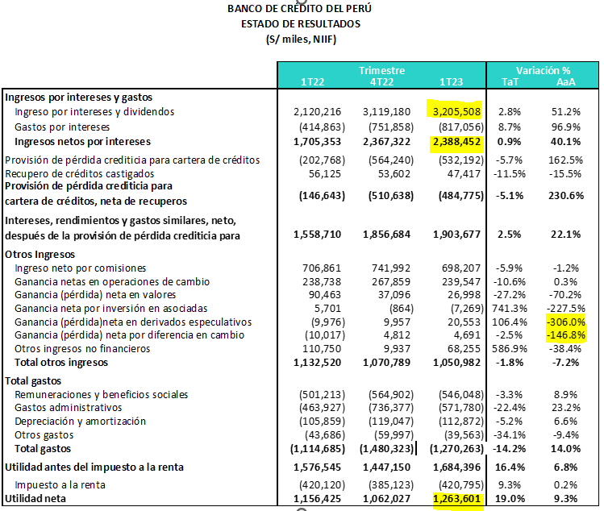
Fondos en garantía, pactos de reventa y financiamiento con valores |  | 542,521 | 232,059 | 537,814 | 131.8% | -0.9% | Recupero de créditos castigados |  | 51,155 | 47,417 | 53,892 | 13.7% | 5.4% | 107,280 | 101,309 | -5.6% | Calidad de la cartera de préstamos
 |  |  |  |  |  |  | Provisión de pérdida crediticia para cartera de créditos, neta de recuperos |  | -217,284 | -484,775 | -603,654 | 24.5% | 177.8% | (363,927) | (1,088,429) | 199.1% | Índice de cartera atrasada | 3.9% | 4.0% | 4.1% | 3.9% | 4.0%
Inversiones a valor razonable con cambios en resultados |  | 163,187 | 39,638 | 221,253 | 458.2% | 35.6% |  |  |  |  |  |  |  |  |  |  | Índice de cartera deteriorada | 5.1% | 5.6% | 5.7% | 5.2% | 5.6%
Inversiones a valor razonable con cambios en otros resultados integrales |  | 16,569,716 | 16,582,128 | 15,738,281 | -5.1% | -5.0% | Ingreso neto por intereses después de provisiones |  | 1,642,381 | 1,903,678 | 1,806,839 | -5.1% | 10.0% | 3,201,091 | 3,710,517 | 15.9% | Cobertura de cartera atrasada | 136.1% | 135.1% | 133.7% | 141.1% | 135.1%
Inversiones a costo amortizado |  | 7,331,851 | 9,369,229 | 9,467,981 | 1.1% | 29.1% |  |  |  |  |  |  |  |  |  |  | Cobertura de cartera deteriorada | 103.0% | 95.3% | 95.1% | 105.2% | 95.3%
 |  |  |  |  |  |  | Ingresos no financieros |  |  |  |  |  |  |  |  |  | Costo del Riesgo | 0.7% | 1.6% | 2.1% | 0.5% | 1.6%
Colocaciones |  | 125,535,209 | 119,751,399 | 117,611,694 | -1.8% | -6.3% |  | Ingreso neto por comisiones | 727,644 | 698,207 | 723,231 | 3.6% | -0.6% | 1,434,505 | 1,421,438 | -0.9%
 | Vigentes | 120,657,794 | 115,009,487 | 112,818,171 | -1.9% | -6.5% |  | Ganancia netas en operaciones de cambio | 240,387 | 239,547 | 244,314 | 2.0% | 1.6% | 479,125 | 483,861 | 1.0% | Eficiencia Operativa
 | Vencidas | 4,877,415 | 4,741,912 | 4,793,523 | 1.1% | -1.7% |  | Ganancia neta en valores | 112,761 | 26,998 | 36,377 | 34.7% | -67.7% | 203,224 | 63,375 | -68.8% | Gastos operativos / ingresos totales (4) | 40.7% | 41.9% | 36.8% | 40.7% | 36.7%
 | Menos - provisión netas para colocaciones | (6,636,936) | (6,404,541) | (6,410,732) | 0.1% | -3.4% |  | Ganancia neta por inversión en asociadas | 7,421 | -7,269 | -1,355 | -81.4% | -118.3% | 13,122 | (8,624) | -165.7% | Gastos operativos / activo promedio (2) | 2.3% | 3.1% | 2.7% | 2.3% | 2.7%
Colocaciones netas |  | 118,898,273 | 113,346,858 | 111,200,962 | -1.9% | -6.5% |  | Ganancia neta en derivados especulativos | -16,568 | 20,553 | 36,271 | 76.5% | n.a. | (26,544) | 56,824 | -314.1%
 |  |  |  |  |  |  |  | Ganancia neta por diferencia en cambio | 7,249 | 4,691 | 7,961 | 69.7% | 9.8% | (2,768) | 12,652 | -557.1% | (1) Los ratios se anualizaron.
Inmuebles, mobiliario y equipo, neto |  | 1,291,209 | 1,238,722 | 1,217,932 | -1.7% | -5.7% |  | Otros ingresos no financieros | 45,276 | 68,255 | 113,963 | 67.0% | 151.7% | 156,026 | 182,218 | 16.8% | (2) Los promedios se determinan tomando el promedio del saldo inicial y final de cada período.
Aceptaciones bancarias |  | 743,925 | 496,170 | 226,161 | -54.4% | -69.6% |  | Total otros ingresos | 1,124,170 | 1,050,982 | 1,160,762 | 10.4% | 3.3% | 2,256,690 | 2,211,744 | -2.0% | (3) El costo de fondeo difiere de lo anteriormente reportado debido al cambio de metodología en el denominador, el cual ya no incluye aceptaciones bancarias, reservas para siniestros de seguros, reservas para primas no ganadas, deuda a reaseguradoras y otros pasivos en el total de fondeo.
Inversiones en asociadas |  | 2,541,615 | 2,736,368 | 2,800,043 | 2.3% | 10.2% |  |  |  |  |  |  |  |  |  |  | (4) Provisiones para créditos de cobranza dudosa anualizadas / Colocaciones totales.
Otros activos (1) |  | 6,295,694 | 6,203,938 | 7,015,286 | 13.1% | 11.4% | Total gastos |  |  |  |  |  |  |  |  |  | (5) Los ingresos totales incluyen ingreso neto por intereses, ingreso por comisiones, ganancia por operaciones de cambio, resultado por diferencia en cambio y ganancia neta por derivados. Los gastos operativos incluyen gastos de personal, gastos administrativos (incluyen impuestos y contriCCciones) y depreciación y amortización.
 |  |  |  |  |  |  |  | Remuneraciones y beneficios sociales | -487,698 | -546,048 | -563,407 | 3.2% | 15.5% | (988,911) | (1,109,455) | 12.2%
Total Activo |  | 180,834,850 | 181,130,742 | 177,368,492 | -2.1% | -1.9% |  | Gastos administrativos | -575,071 | -571,780 | -599,803 | 4.9% | 4.3% | (1,038,998) | (1,171,583) | 12.8%
 |  |  |  |  |  |  |  | Depreciación y amortización (2) | -109,824 | -112,872 | -112,661 | -0.2% | 2.6% | (215,683) | (225,533) | 4.6%
PASIVOS Y PATRIMONIO |  |  |  |  |  |  |  | Otros gastos | -46,381 | -39,563 | -44,011 | 11.2% | -5.1% | (90,067) | (83,574) | -7.2%
Depósitos y obligaciones |  |  |  |  |  |  |  | Total gastos | -1,218,974 | -1,270,263 | -1,319,882 | 3.9% | 8.3% | (2,333,659) | (2,590,145) | 11.0%
 | Que no generan intereses | 40,978,979 | 37,968,322 | 36,465,910 | -4.0% | -11.0%
 | Que generan intereses | 79,282,172 | 84,477,317 | 81,295,129 | -3.8% | 2.5% | Utilidad antes del impuesto a la renta |  | 1,547,577 | 1,684,397 | 1,647,719 | -2.2% | 6.5% | 3,124,122 | 3,332,116 | 6.7%
 | Total depósitos y obligaciones | 120,261,151 | 122,445,639 | 117,761,039 | -3.8% | -2.1% |  |  |  |  |  |  |  |  | -
 |  |  |  |  |  |  |  | Impuesto a la renta | -391,499 | -420,795 | -393,752 | -6.4% | 0.6% | (811,619) | (814,547) | 0.4%
Cuentas por pagar por pactos de recompra y préstamos de valores |  | 14,886,829 | 9,578,869 | 11,759,891 | 22.8% | -21.0%
 | Instrumentos del BCRP | 14,339,601 | 9,040,723 | 11,222,266 | 24.1% | -21.7% | Utilidad neta atribuible a BCP Individual |  | 1,156,078 | 1,062,027 | 1,253,967 | 18.1% | 8.5% | 2,312,503 | 2,517,569 | 8.9%
 | Operaciones de reporte con terceros | 547,228 | 538,146 | 537,625 | -0.1% | -1.8%
Deudas a bancos y corresponsales |  | 4,946,046 | 8,535,930 | 8,670,982 | 1.6% | 75.3% | (1) Se incluye el gasto por financiamiento relacionado a los contratos de arrendamiento en aplicación a la NIIF 16.
Bonos y notas emitidas |  | 13,833,991 | 10,396,500 | 10,152,890 | -2.3% | -26.6% | (2) Se incluye el efecto por la aplicación de la NIIF 16, que corresponde a una mayor depreciación por el activo “Derecho de uso”.
Aceptaciones bancarias |  | 743,925 | 496,170 | 226,161 | -54.4% | -69.6%
Pasivos financieros a valor razonable con cambios en resultados |  | 210,393 | 193,031 | 138,339 | -28.3% | -34.2%
Otros pasivos (2) |  | 4,963,871 | 7,705,309 | 5,432,431 | -29.5% | 9.4%
Total Pasivo |  | 159,846,206 | 159,351,448 | 154,141,733 | -3.3% | -3.6%

Patrimonio neto |  | 20,988,644 | 21,779,294 | 23,226,759 | 6.6% | 10.7%
Capital social |  | 11,882,984 | 12,679,794 | 12,679,794 | 0.0% | 6.7%
Reservas |  | 7,298,035 | 6,820,019 | 6,820,497 | 0.0% | -6.5%
Ganancias y pérdidas no realizadas | Ganancia no realizada | (1,089,747) | (467,041) | (274,021) | -41.3% | -74.9%
Resultados acumulados |  | 2,897,372 | 2,746,522 | 4,000,489 | 45.7% | 38.1%

Total Patrimonio Neto |  | 20,988,644 | 21,779,294 | 23,226,759 | 6.6% | 10.7%

Total pasivo y patrimonio neto |  | 180,834,850 | 181,130,742 | 177,368,492 | -2.1% | -1.9%

Créditos contingentes |  | 131,117,219 | 138,810,501 | 129,969,150 | -6.4% | -0.9%
Total avales, cartas fianzas y cartas de crédito |  | 19,490,337 | 17,932,454 | 17,955,670 | 0.1% | -7.9%
Líneas de crédito no utilizadas, comunicadas pero no comprometidas |  | 71,528,880 | 73,838,085 | 73,510,275 | -0.4% | 2.8%
Total derivados (Nocional) y otros |  | 40,098,002 | 47,039,962 | 38,503,205 | -18.1% | -4.0%

(1) Incluye el activo por Derecho de uso de los contratos de arrendamiento, en aplicación a la NIIF 16.
(2) Incluye principalmente intangibles, cuentas por cobrar diversas, cuentas por cobrar derivados de negociación y crédito fiscal.
(3) Incluye principalmente cuentas por pagar diversas, cuentas por pagar derivados de negociación y tributos por pagar.

